Moin
République Algérienne Démocratique et Populaire
 | Wilaya de Touggourt
 | Daira de Taibet
La liste nominale définitive des bénéficiaires de logements locatifs publics (quota 2021/87) pour la commune de Taybat (groupe de plus de 35 ans), quantité : 35

Classement | Nom | Prenom | Date de naissance | Commune de naissance | Situation familiale | Prenom du père | Nom de la Mere | Prenom de la Mere | Photo
1 | ABID | MOHAMMED LAID | 02/05/1962 | TAIBET | Divorcé(e) | ALI | ABID | ZOHRA | 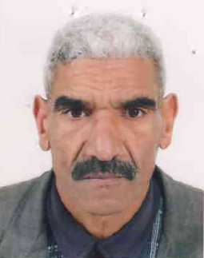
2 | DENDOUGUI | HOURIA | 08/07/1962 | TOUGGOURT | Célibataire | ELHACHEMI | BENSEDDIK | AICHA | 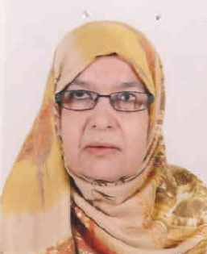
3 | BENALIA | ABDERRAHMANE | 03/12/1982 | TOUGGOURT | Célibataire | BELKACEM | ALEB | KHIRA | 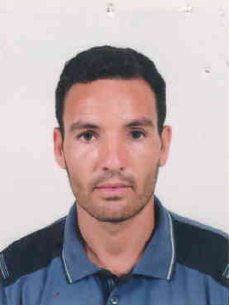
4 | DEBBAH | NAIMA | 27/09/1976 | TOUGGOURT | Célibataire | MOHAMMED | BECHA | AKILA | 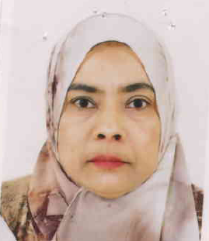
5 | GHILANI | HAYET | 17/08/1971 | CONSTANTINE | Divorcé(e) | MEKKI | TRABELSSI | ZOUBIDA | 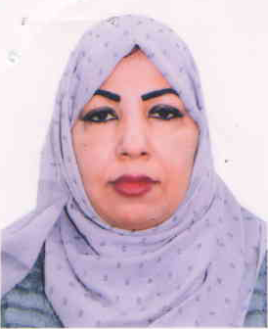
6 | BENHAMIDA | RABIE | 07/07/1980 | NEZLA | Célibataire | ALI | ARABA | REKIA | 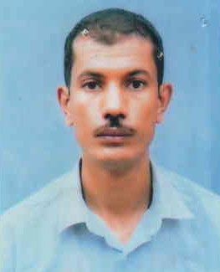
7 | SAADOUNI | NOURA | 31/12/1972 | KOUININE | Divorcé(e) | MESSAOUD | MAMADI | YAMINA | 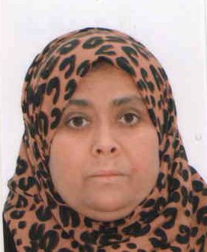
8 | TABOUN | MESSAOUDA | 03/02/1974 | TOUGGOURT | Célibataire | MOHAMMED | DIB | SADIA | 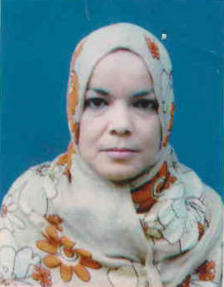
9 | TENNOUS | MORAD | 31/12/1976 | TOUGGOURT | Célibataire | BRAHIM | ZERRIKI | MEBARKA | 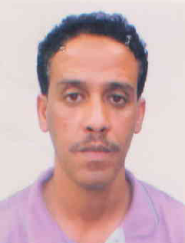
10 | MILI | MESSAOUDA | 26/02/1973 | BESBAS | Divorcé(e) | MESSAOUD | MILI | ZAHOUA | 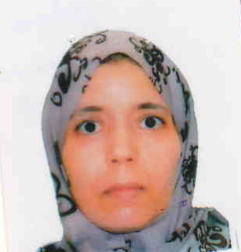
11 | ZOKDA | RABIHA | 29/12/1972 | TOUGGOURT | Divorcé(e) | MOHAMMED | CHEBIRAT | LAMRIA | 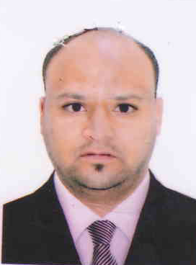
12 | HADOUCHI | FETHI | 12/01/1976 | TOUGGOURT | Célibataire | AMMAR | ABDERRAZZAK | MESSAOUDA | 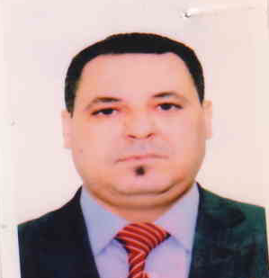
13 | MEGUELLATI | ABDELKRIM | 05/04/1975 | BATNA | Divorcé(e) | MEGUELLATI | MESSAOUDI | LEKHAMSSA | 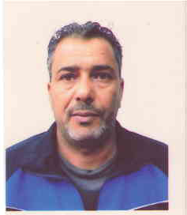
14 | DJERBA | SIHAM | 15/02/1969 | TOUGGOURT | Divorcé(e) | MESSAOUD | MIMOUNI | FATIMA | 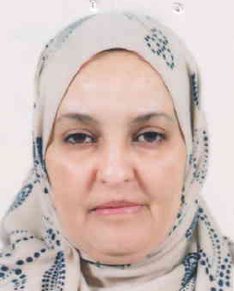
15 | ABID | FAROUK | 10/05/1981 | TEBESBEST | Célibataire | TAIB | ABID SAAD | FATMA | 
16 | KEMARI | ABDELKADER | 21/05/1984 | TOUGGOURT | Célibataire | AMOR | KEMARI | MELKHIR
17 | TABOUNE | ZAHOUANE | 31/12/1982 | TOUGGOURT | Divorcé(e) | AMARA | DYOUL | KHERFIA | 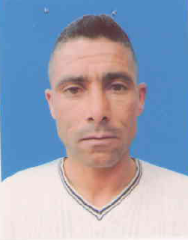
18 | LAMARAT | ZOHRA | 01/12/1971 | NEZLA | Célibataire | AMOR | AMMARI | MEBARKA | 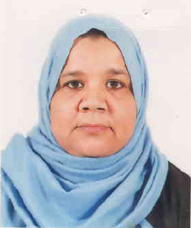
19 | MEGHAOURI | LAMIA | 23/06/1978 | TOUGGOURT | Divorcé(e) | AHMED | CHAREFEDDINE | SAIDA | 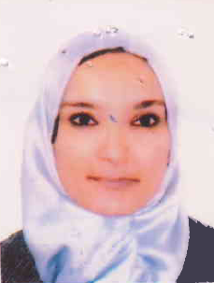
20 | SENIGRA | HOUDA | 24/04/1983 | NEZLA | Célibataire | AMARA SAID | LAMARAT | TORKIA

